概要測定フロー
システム名 |  | 電子部品特性測定システム |  | 測定フローID | MF-DMM-001 |  | 測定フロー名 | DMM抵抗測定 | 作成者 |  | Presire | 更新者
 |  |  |  |  |  |  |  |  | 作成日 |  | 2026/10/15 | 更新日
測定フロー概要

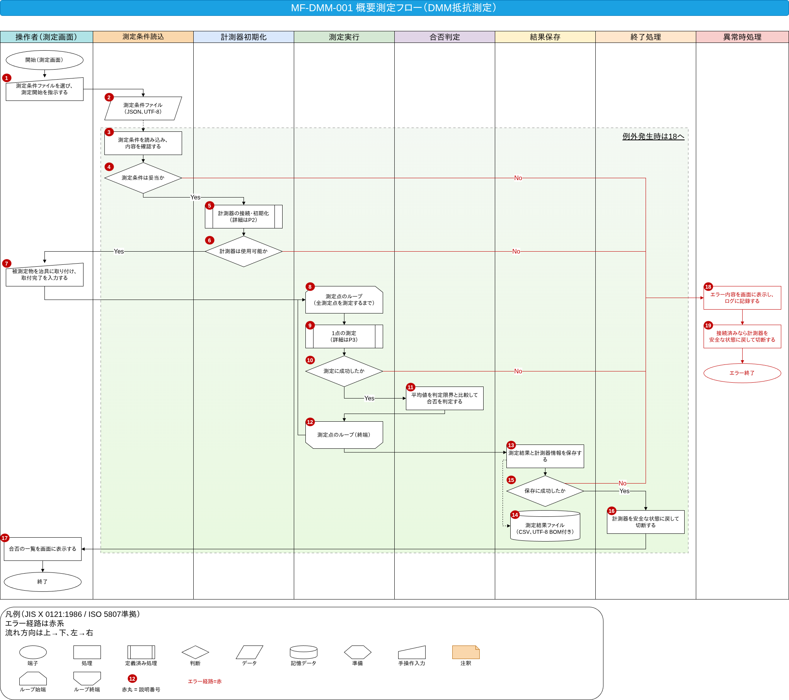

※ 赤丸の番号は下の表の番号に対応する。
番号 | 記号 |  | 項目 (図形ラベル) |  |  | 処理内容 |  |  |  | 経緯・理由・背景
1 | 手操作入力 |  | 測定条件ファイルを選び、 測定開始を指示する |  |  | 操作者が測定画面で測定条件ファイルと測定者名を指定し、測定開始ボタンを押下する。 (次→2) |  |  |  | 測定対象と測定条件は作業者が決めるため、 装置が勝手に測り始めないようにする。 開始指示を受けてから測定を始めることで、 治具への取付前に測定が走るのを防ぐ。

2 | データ |  | 測定条件ファイル (JSON、UTF-8) |  |  | 計測器のリソース名・機種・測定点一覧・繰返し回数・上下限値・ガードバンド等を書いた測定条件ファイルを3へ渡す。 (3へのデータ入力、点線) |  |  |  | 測定条件をファイルで管理し、 作業者ごとの手入力のゆれを無くして再現性を確保するため。 文字コードをUTF-8に固定して読込時の文字化けを防ぐ。

3 | 処理 |  | 測定条件を読み込み、 内容を確認する |  |  | 測定条件ファイルを読み込み、 必須項目の有無・値の範囲・上限 > 下限・ガードバンド≧0 に加え、ガードバンドを適用した後も 「下限値 + ガードバンド < 上限値 - ガードバンド」 となり判定区間が成立することを確認する。 (次→4) |  |  |  | 不正な条件のまま測定を始めると、 誤った合否判定や機器設定エラーにつながるため、 測定の前に条件を検証する。

4 | 判断 |  | 測定条件は妥当か |  |  | 測定条件が妥当かどうかを判定する。 (Yes→5 ／ No→18) |  |  |  | 必須項目の欠落や値の範囲外は、 測定を始める前に測定条件ファイル読込エラーまたは測定条件不正エラーとして弾き、 無駄な動作を防ぐため。

5 | 定義済み処理 |  | 計測器の接続・初期化 (詳細はP2) |  |  | 計測器との通信を開き、識別・初期化・自己診断・校正期限確認・測定設定を行う。 (次→6) (詳細はP2) |  |  |  | 測定に使う前に、 計測器が正しく接続され校正期限内であることを確認し、 既知の状態から測定を始めるため。 手順の詳細は、P2に展開する。

6 | 判断 |  | 計測器は使用可能か |  |  | 計測器が使用可能かどうかを判定する。 (Yes→7 ／ No→18) |  |  |  | 接続・機種・自己診断・校正期限・設定のいずれかに問題があれば、 測定値の信頼性を保証できないため、 測定へ進まずエラー経路へ振り分ける。

7 | 手操作入力 |  | 被測定物を治具に取り付け、 取付完了を入力する |  |  | 操作者が被測定物を4端子治具へ取り付け、 取付完了を画面で入力する。 (次→8) |  |  |  | 4端子治具への取付は人手に頼るため。 取付完了を待ってから測定点の切り替えと測定を始め、 未取付のまま測定するのを防ぐ。

8 | ループ始端 |  | 測定点のループ (全測定点を測定するまで) |  |  | 測定点一覧の先頭から、 全測定点を測定するまで9〜12を繰り返す。 (次→9) |  |  |  | 1台の被測定物でも複数チャネルを順に測るため、 測定点ごとに同じ手順を繰り返す。 この位置をループの始点とする。

9 | 定義済み処理 |  | 1点の測定 (詳細はP3) |  |  | 測定点のチャネルに切り替え、 指定回数測定して、 外れ値を除いた平均値と標準偏差を求める。 (次→10) (詳細はP3) |  |  |  | 1点ごとの安定待ち・繰返し測定・再試行・統計処理は共通手順のため、 詳細をP3に分けて再利用できるようにする。

10 | 判断 |  | 測定に成功したか |  |  | 測定点の測定に成功したかどうかを判定する。 (Yes→11 ／ No→18) |  |  |  | 待ち時間内に測定値が得られず、 再試行の上限に達した場合 (測定タイムアウトエラー) や、 有効な測定値が最小件数に満たない場合 (測定値異常エラー) は、 以降の測定点を続けずエラー経路へ移す。

11 | 処理 |  | 平均値を判定限界と比べて 合否を判定する |  |  | 平均値を判定限界 = 上限値 - ガードバンド / 下限値 + ガードバンドと比較して、 範囲内なら合格、それ以外は不合格とする。 (次→12) |  |  |  | 測定のばらつきを考慮し、 規格の上下限より内側へ拡張不確かさU (k = 2) のガードバンドを設けて厳しい側で判定することで、 誤合格 (消費側のリスク) を抑える。 ガードバンドの値は、【要確認】顧客との合意。

12 | ループ終端 |  | 測定点のループ (終端) |  |  | 未測定の測定点が残っていれば8へ戻り、 全測定点を測定するまで繰り返す。 全測定点を測り終えたら次へ進む。 (次→13) |  |  |  | 全測定点を測り終えたことを確認してから結果保存へ進むため。 ループの戻りで測定点ごとに取付とチャネル切替を確実に行う。

13 | 処理 |  | 測定結果と計測器情報を保存する |  |  | 測定点ごとの平均値・標準偏差・有効件数・判定限界 (上下限値・ガードバンドを含む)・合否と、 ヘッダに計測器の識別情報・校正期限・測定日時・測定者・測定条件ファイル名・使用した測定条件の値 (レンジ・積分時間・繰返し回数・安定待ち時間) を書き出して保存する。 (次→15) |  |  |  | 測定値のトレーサビリティを確保するため。 計測器の識別情報・校正期限・測定者・日時を残すことで、後から結果の妥当性を確認できる。 判定限界と条件値も残すことで、条件ファイルが変わっても判定を再現できる。

14 | 記憶データ |  | 測定結果ファイル (CSV、UTF-8 BOM付き) |  |  | 測定結果と計測器情報を保存するCSVファイル (13からのデータ出力、点線) |  |  |  | 表計算ソフトで開いても文字化けしないようUTF-8 BOM付きとし、 保存後に人が確認・保管できる形式にするため。

15 | 判断 |  | 保存に成功したか |  |  | 測定結果ファイルの保存に成功したかどうかを判定する。 (Yes→16 ／ No→18) |  |  |  | 保存に失敗すると測定値が残らず、 測定そのものをやり直す必要があるため、 失敗時は結果保存エラーとしてエラー経路へ移す。

16 | 処理 |  | 計測器を安全な状態に戻して切断する |  |  | 計測器を安全な状態に戻す。 (例: *RST 初期化して、スキャナのチャネルを全開放する。機種に合った手順は【要確認】) 安全化が失敗しても、 通信 (セッション) とリソースマネージャは必ず閉じる。 (次→17) |  |  |  | 測定後は計測器を安全で既知の状態へ戻し、次に使う人へ影響を残さないため。 入力を開放すると残留電荷やショートのリスクを避けられる。

17 | 処理 |  | 合否の一覧を画面に表示する |  |  | 全測定点の合否一覧を測定画面に表示する。 (次→終了) |  |  |  | 作業者が必要な合否結果をその場で確認できるようにする。 結果ファイルの保存と合わせて測定作業の完了が分かるようにする。

18 | 処理 |  | エラー内容を画面に表示し、 ログに記録する |  |  | エラー種別・発生箇所・計測器のエラー記録をログに記録し、 画面に操作者向けの対処を表示する。 ログ記録に失敗しても19へ進む。 (次→19) |  |  |  | 復旧には原因の特定が必要なため、エラー種別と発生箇所を残す。 作業者には、原因に応じた対処 (ケーブル・設定・校正の確認など) を示す。

19 | 処理 |  | 接続済みなら計測器を 安全な状態に戻して切断する |  |  | 通信を開いていれば計測器を安全な状態に戻す。 (例: *RSTで初期化し、スキャナのチャネルを全開放する。機種に合った手順は【要確認】) 安全化の通信が失敗しても、 通信 (セッション) とリソースマネージャのクローズはそれぞれ独立して必ず試行する。 (次→エラー終了) |  |  |  | 途中で失敗した場合も、開いたままの通信や入力を残さない。 機器を安全な状態へ戻してからエラー終了することで、 放置による事故や次回使用への影響を防ぐ。

詳細フロー(計測器の接続・初期化)
システム名 | 電子部品特性測定システム |  | 測定フローID | MF-DMM-001 | 測定フロー名 |  | DMM抵抗測定 | 作成者 |  | Presire | 更新者
 |  |  |  |  |  |  |  | 作成日 |  | 2026/10/15 | 更新日
詳細フロー (計測器の接続・初期化)

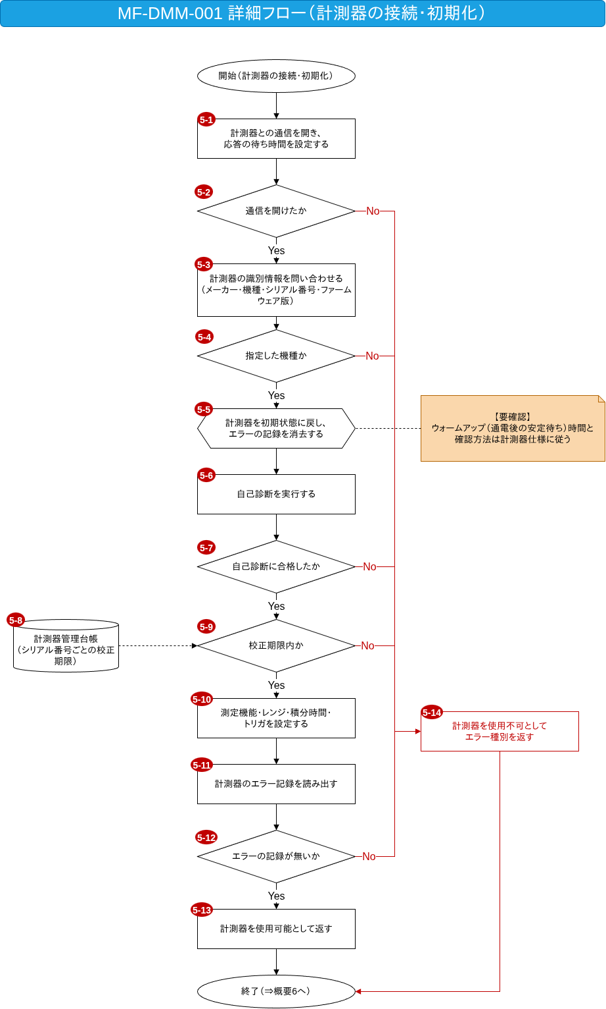

※ 赤丸の番号は下の表の番号に対応する。
番号 | 記号 | 項目 (図形ラベル) |  |  |  | 処理内容 |  |  | 経緯・理由・背景
5-1 | 処理 | 計測器との通信を開き、 応答の待ち時間を設定する |  |  |  | VISAのリソースマネージャから計測器のリソースを開き、 タイムアウト (例: 5秒) と終端文字を設定する。 (次→5-2) |  |  | 通信を確立しないと測定の指令も送れないため。 待ち時間を設定して、機器が応答しないときに無限に待たないようにする。

5-2 | 判断 | 通信を開けたか |  |  |  | 計測器との通信を開けたかどうかを判定する。 (Yes→5-3 ／ No→5-14) |  |  | リソースが見つからない・他のアプリが使用中・ケーブル外れ等は計測器接続エラーのため、 ここで使用不可として返す。

5-3 | 処理 | 計測器の識別情報を問い合わせる (メーカー・機種・シリアル番号・ファームウェア版) |  |  |  | *IDN?でメーカー・機種・シリアル番号・ファームウェア版を問い合わせる。 (次→5-4) |  |  | 意図した機種・個体に接続できているかを確かめ、 後でトレーサビリティ情報としてシリアル番号やファームウェア版を記録するため。

5-4 | 判断 | 指定した機種か |  |  |  | 指定した機種と一致するかどうかを判定する。 (Yes→5-5 ／ No→5-14) |  |  | 測定条件で指定した機種と違う機器で測ると、 測定範囲や確度が異なり結果の信頼性を保証できないため、 機種不一致エラーとする。

5-5 | 準備 | 計測器を初期状態に戻し、 エラーの記録を消去する |  |  |  | *RSTで計測器を初期状態に戻し、 *CLSでエラーの記録を消去する。 (次→5-6) |  |  | 前回の設定やエラー記録が残ったまま設定すると、原因の切り分けができない。 *RSTと*CLSで既知の状態から始める。 また、通電後のウォームアップ (安定待ち) 時間と確認方法は計測器仕様に従う。【要確認】

5-6 | 処理 | 自己診断を実行する |  |  |  | *TST?で自己診断を実行する。(0 = 合格) 所要時間が長いため、待ち時間を一時的に延ばす。 (次→5-7) |  |  | 故障した計測器で測ると誤った値でも気づけないため、 測定の前に自己診断で機器の健全性を確認する。

5-7 | 判断 | 自己診断に合格したか |  |  |  | 自己診断に合格したかどうかを判定する。 (Yes→5-9 ／ No→5-14) |  |  | 自己診断の結果が0 (合格) 以外なら故障の可能性があるため、 自己診断エラーとして使用不可で返し、点検・修理へ回す。

5-8 | 記憶データ | 計測器管理台帳 (シリアル番号ごとの校正期限) |  |  |  | シリアル番号ごとの校正期限を管理する台帳を5-9へ渡す。 (5-9へのデータ入力、点線) |  |  | 校正期限を判断するには、 接続した個体のシリアル番号に紐づく校正情報が必要なため。

5-9 | 判断 | 校正期限内か |  |  |  | シリアル番号で台帳を引き、 次回校正日が当日以降かどうかを判定する。 (Yes→5-10 ／ No→5-14) |  |  | 校正が切れた計測器の値はトレーサビリティを保証できないため、 使用の前に確認し、期限切れや台帳未登録は校正期限切れエラーとする。

5-10 | 処理 | 測定機能・レンジ・積分時間・ トリガを設定する |  |  |  | 測定機能を4端子抵抗（FRES）に設定し、 レンジ・積分時間 (FRES:NPLC 10)・トリガ (TRIG:SOUR IMM)・オートゼロ有効 (ZERO:AUTO ON) を設定し、 4端子用のチャネル構成を設定する。 コマンドは機種依存の例であり、 正式な手順は【要確認】 設定後は、*OPC?で完了を待つ。 (次→5-11) |  |  | 測定条件通りの確度と応答速度で測るため。 積分時間を長く取ると電源由来のノイズを平均化でき、 低抵抗の測定を安定させられる。 設定完了を待ってから次へ進む。

5-11 | 処理 | 計測器のエラー記録を読み出す |  |  |  | SYST:ERR?を0,"No error"になるまで繰り返し読み出し、 0以外のエラーは番号と内容を保存する。 読出しは上限回数 (例: 20回【要確認】) までとし、 上限に達した場合もエラーありとして扱う。 (次→5-12) |  |  | 設定が機器に受け入れられなかった場合、その内容はエラー記録に残る。 設定の不備を測定の前に取り除くため、記録を読み切る。

5-12 | 判断 | エラーの記録が無いか |  |  |  | 5-11で読み出したエラー (0以外) が0件か、 読出しが上限回数に達していないかを判定する。 (Yes→5-13 ／ No→5-14) |  |  | 未対応のレンジや設定値があると正しく測れないため、 5-11で今回検出したエラーが1件でもあれば、計測器設定エラーとして使用不可で返す。 読み切った後の空の状態では判定しない。

5-13 | 処理 | 計測器を使用可能として返す |  |  |  | 接続・識別・自己診断・校正期限・設定の確認が全て済んだので、 使用可能として概要6へ返す。 (次→終了) |  |  | 計測器の準備が全て整ったことを呼出側に伝え、 測定の実行へ進めるようにするため。

5-14 | 処理 | 計測器を使用不可として エラー種別を返す |  |  |  | 計測器を使用不可として、 エラー種別を概要6へ返す。 開いた通信はこの時点では閉じず、 概要18〜19で閉じる。 (次→終了) |  |  | どの確認で失敗したかを呼出側に伝え、対処を決められるようにする。 通信をここで閉じずに概要の異常時処理へ一本化し、 後始末を18〜19にまとめるため。

詳細フロー(1点の測定)
システム名 | 電子部品特性測定システム |  | 測定フローID | MF-DMM-001 | 測定フロー名 |  | DMM抵抗測定 | 作成者 |  | Presire | 更新者
 |  |  |  |  |  |  |  | 作成日 |  | 2026/10/15 | 更新日
詳細フロー (1点の測定)

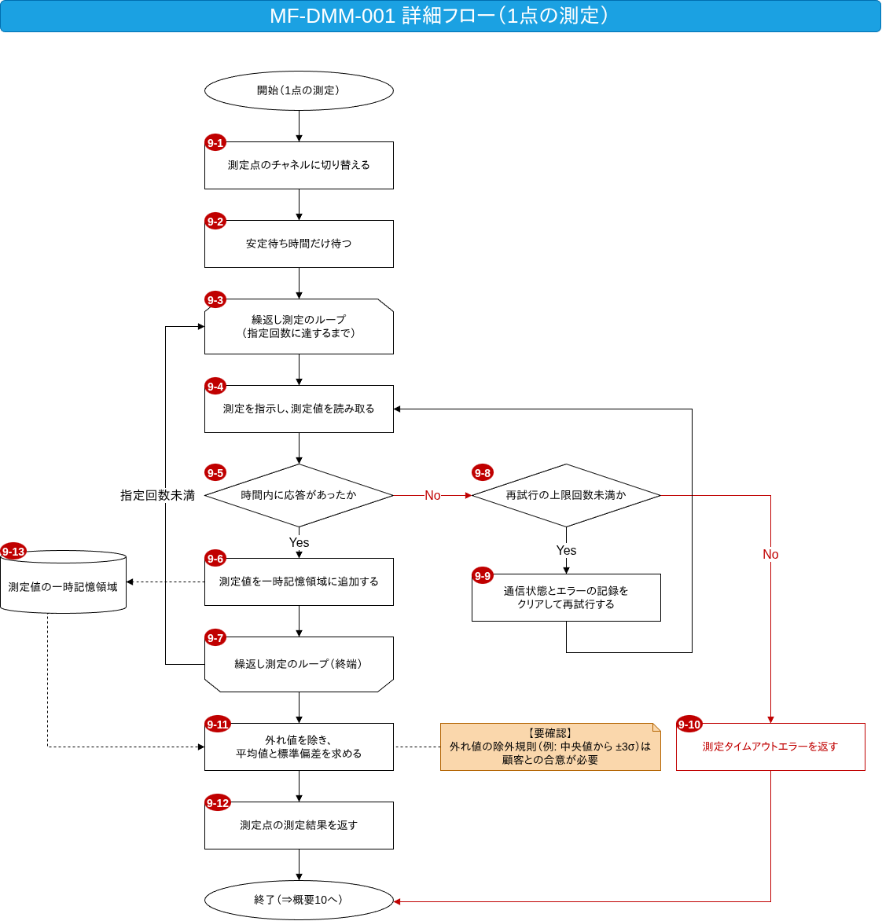

※ 赤丸の番号は下の表の番号に対応する。
番号 | 記号 | 項目 (図形ラベル) |  |  |  | 処理内容 |  |  | 経緯・理由・背景
9-1 | 処理 | 測定点のチャネルに切り替える |  |  |  | ROUT:CLOS (@<ch>)で測定点のチャネルに切り替える。 前のチャネルは開放する。 (次→9-2) |  |  | スキャナカードで複数点を測るため、測定対象のチャネルだけを閉じる。 前のチャネルを開放して隣接チャネルの影響を避ける。

9-2 | 処理 | 安定待ち時間だけ待つ |  |  |  | リレー切替後の熱起電力や接触が安定するまで、 測定条件で指定した安定待ち時間だけ待つ。 (次→9-3) |  |  | チャネルを切り替えた直後は接点の熱起電力や接触抵抗が安定しておらず、 そのまま測ると値がばらつく。 安定を待ってから測る。

9-3 | ループ始端 | 繰返し測定のループ (指定回数に達するまで) |  |  |  | 指定回数に達するまで9-4〜9-7を繰り返す。 (次→9-4) |  |  | 1回の測定値はばらつくため、同じ点を複数回測り、 その統計から代表値とばらつきを求める。

9-4 | 処理 | 測定を指示し、測定値を読み取る |  |  |  | READ?で測定を指示し、測定値を読み取る。 VISAのタイムアウト (VI_ERROR_TMO) はこの処理の中だけで捕捉して「応答なし」とし、9-5で判定する。 (他の例外は概要18へ) (次→9-5) |  |  | トリガ即時の設定のもとで測定を実行し、その値を取得する。 1点の測定値を得る中心の処理のため。

9-5 | 判断 | 時間内に応答があったか |  |  |  | 待ち時間内に応答があったかどうかを判定する。 (Yes→9-6 ／ No→9-8) |  |  | 応答が無い (VI_ERROR_TMO) 場合は、 通信や設定の問題の可能性があるため、 測定値の取込へ進まず再試行の判断へ移す。

9-6 | 処理 | 測定値を一時記憶領域に追加する |  |  |  | 読み取った応答を数値に変換して一時記憶領域に追加する。 非数値・非有限値・過大入力表示 (例: 9.9E37) は無効値として印を付ける。 (次→9-7) |  |  | 繰返し分の測定値をまとめて保持し、 後で外れ値除去と統計処理に使うため。

9-7 | ループ終端 | 繰返し測定のループ（終端） |  |  |  | 指定回数に達していなければ9-3へ戻って繰り返し、達したら次へ進む。 (次→9-11) |  |  | 指定回数を満たすまで測定を繰り返すことで、平均値の信頼性を確保するため。

9-8 | 判断 | 再試行の上限回数未満か |  |  |  | 再試行の回数が上限 (【要確認】) 未満かどうかを判定する。 回数は測定点ごとに9-1で0に戻し、 9-9で1加える。 (Yes→9-9 ／ No→9-10) |  |  | 一時的な通信の乱れは再試行で回復することがあるが、 上限を決めておかないと無限に再試行して測定が止まってしまうため。

9-9 | 処理 | 通信状態とエラーの記録を クリアして再試行する |  |  |  | SYST:ERR?の内容をログに残してから、 デバイスクリアと*CLSで通信状態とエラーの記録をクリアし、再試行の回数を1加える。 チャネルと測定設定が保たれていることを確認してから9-4へ戻って再試行する。 (次→9-4) |  |  | タイムアウト時に残った前回の応答を捨てないと、 次の読取りで古い値やエラーを拾う恐れがあるため、クリアしてから測り直す。

9-10 | 処理 | 測定タイムアウトエラーを返す |  |  |  | 再試行の上限に達したので、 測定タイムアウトエラーとして概要10へ返す。 (次→終了) |  |  | 繰り返し応答が無い場合は、機器や接続の異常とみなし、 これ以上測定点の測定を続けずにエラーとして呼出側へ通知するため。

9-11 | 処理 | 外れ値を除き、 平均値と標準偏差を求める |  |  |  | 一時記憶領域の測定値から無効値と外れ値を除き、平均値と標準偏差を求める。 外れ値の除外規則は【要確認】 (例: 中央値から±3σ) 残った有効件数が最小件数 (例: 2件以上【要確認】) に満たない場合は、 測定値異常エラーとする。 (次→9-12) |  |  | 突発的なノイズによる外れ値を含めると平均値が偏るため、 外れ値を除いて代表値とばらつきを求める。 除外規則の確定は【要確認】

9-12 | 処理 | 測定点の測定結果を返す |  |  |  | 測定点ごとの平均値・標準偏差・有効件数・測定値を概要10へ返す。 9-11で測定値異常エラーとした場合は、そのエラー種別を返す。 (次→終了) |  |  | 概要側で合否判定と結果保存に使えるよう、 統計処理済みの測定結果を渡すため。

9-13 | 記憶データ | 測定値の一時記憶領域 |  |  |  | 繰返し分の測定値を保持する一時記憶領域。 (9-6からのデータ出力、点線) (9-11へのデータ入力、点線) |  |  | 繰返し測定の値を1か所に集め、 9-11の統計処理で使うため。

